참고)공통기획, 디자인, 실시설계 인건비 기준
기획 및 디자인 인건비 금액 기준표
 |  |  |  |  |  |  |  | *25년 엔지니어링 기술자 및 SW 기술자 노임 단가 기준
구분 | 항목 | 세부내역 | 투입률 100% 기준 합계 | 인원 | 수량 | 투입률 | 비용 | 비고 | 구분 | 직접인건비 | 직접경비 | 제경비 | 기술료 | 최종 방향 금액 | ** <참고자료> 「엔지니어링산업 진흥법」 제31조제2항에 따른 엔지니어링사업의 대가의 기준 "실비정액가산방식"
디자인 개발 | 더현대서울 | 특급 기술자 | 637,726 | 1 | 22 | 150% | 21,044,956 | 2025.05.26 ~ 2025.06.26 | 특급 기술자 | 358,273 | 35,827 | 71,655 | 171,971 | 637,726 | 직접인건비
 |  | 고급 기술자 | 535,744 | 1 | 22 | 150% | 17,679,565 |  | 고급 기술자 | 300,980 | 30,098 | 60,196 | 144,470 | 535,744 | 직접경비: 직접인건비의 10%
 |  | 중급 기술자 | 505,602 | 2 | 22 | 150% | 33,369,724 |  | 중급 기술자 | 284,046 | 28,405 | 56,809 | 136,342 | 505,602 | 제경비: 직접인건비의 20%
 |  | 초급 기술자 | 398,086 | 1 | 22 | 150% | 13,136,849 |  | 초급 기술자 | 223,644 | 22,364 | 44,729 | 107,349 | 398,086 | 기술료: (직접인건비+제경비)의 40%
 | 소계 |  |  |  |  |  | 85,000,000
 | 홍대점 | 고급 기술자 | 535,744 | 1 | 14 | 150% | 11,250,632 | 2025.06.09 ~ 2025.06.26 | 투입률 (근로 100% = 1일 8시간) |  | ** <참고자료> 「근로기준법」 제56조(연장ㆍ야간 및 휴일 근로)에 따른 투입률 기준 산정 방식, 해당 기준 이내 근로 투입
 |  | 중급 기술자 | 505,602 | 2 | 14 | 150% | 21,235,279 |  | 60% | 4.8 시간 | 100% | 주간 근로 | 1일 8시간
 | 소계 |  |  |  |  |  | 32,000,000 |  | 80% | 6.4 시간 | 150% | 연장 근로 | 1일 8시간, 주 40시간(법정근로시간)을 초과하는 근로시간으로 소정근로시간을 초과한 근로 / 통상임금의 100분의 50 이상 가산
 | 삼성강남 | 특급 기술자 | 637,726 | 1 | 20 | 120% | 15,305,423 | 2025.05.28 ~ 2025.06.26 | 100% | 8 시간 | 150% | 야간 근로 | 오후 10시 ~ 다음날 오전 6시 사이의 근로 / 통상임금의 100분의 50 이상 가산
 |  | 고급 기술자 | 535,744 | 1 | 20 | 150% | 16,072,332 |  | 120% | 9.6 시간 | 175% | 휴일 근로 | 소정근로일이 아닌 휴일(공휴일 포함)에 일한 근로시간 / 8시간 이내의 휴일근로 : 통상임금의 100분의 50 이상 가산, 8시간 초과 휴일근로 : 통상임금의 100분의 100 가산
 |  | 중급 기술자 | 505,602 | 1 | 20 | 150% | 15,168,056 |  | 150% | 12 시간
 | 소계 |  |  |  |  |  | 46,000,000
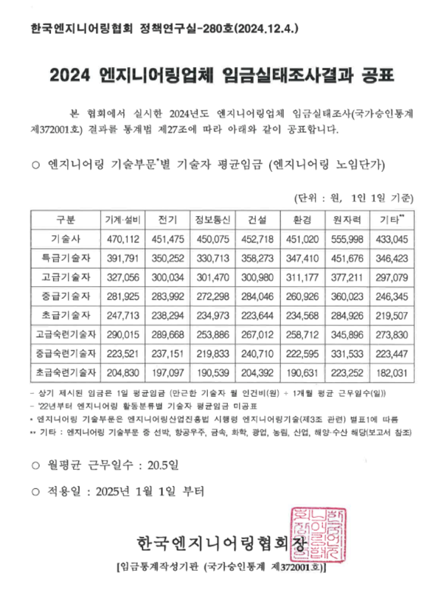
디자인 개발비 합계 |  |  |  |  |  |  | 163,000,000
실시설계 | 더현대서울 | 고급 기술자 | 535,744 | 1 | 11 | 120% | 7,071,826 | 2025.06.27 ~ 2025.07.11
 |  | 중급 기술자 | 505,602 | 2 | 11 | 120% | 13,347,890
 | 소계 |  |  |  |  |  | 20,000,000
 | 홍대점 | 고급 기술자 | 535,744 | 2 | 9 | 120% | 11,572,079 | 2025.06.27 ~ 2025.07.09
 |  | 중급 기술자 | 505,602 | 1 | 9 | 120% | 5,460,500
 | 소계 |  |  |  |  |  | 17,000,000
 | 삼성강남 | 고급 기술자 | 535,744 | 1 | 9 | 120% | 5,786,040 | 2025.06.27 ~ 2025.07.09
 |  | 중급 기술자 | 505,602 | 2 | 9 | 120% | 10,921,001
 | 소계 |  |  |  |  |  | 16,000,000
실시설계비 합계 |  |  |  |  |  |  | 53,000,000
그래픽 | 갤럭시스튜디오 | 고급 기술자 | 535,744 | 1 | 21 | 60% | 6,750,379 | 2025.06.02 ~ 2025.07.02
 |  | 중급 기술자 | 505,602 | 1 | 21 | 80% | 8,494,112
 | 소계 |  |  |  |  |  | 15,000,000
그래픽비 합계 |  |  |  |  |  |  | 15,000,000

1-1)공통_더현대서울
증빙 상세 내역(공통_더현대서울)

구분 | 항목 | 소항목 | 기술자 |  | 인원 | 최종일수 | 투입률 | 금액 | 비고 | 사진 | 공시된 엔지니어링 업체 노임 단가 기준표
공간디자인 | 디자인 개발 | ○1차_프로젝트 총괄, 제안서 기획, 작성(5일) ○2차_각 베뉴별 기본설계, 2D 디자인, 3D 작업(12일) -투시도 작업 및 수정 보완 -사인 그래픽 2D 작업, 수정 보완 -기본 평입면도 ○3차_마감 스펙 제안(5일) | 참여인력 | 특급기술자 | 1 | 22 | 150% | 21,044,956 | ○기간: 2025.05.26 ~ 2025.06.26 (22일) * 25년 엔지니어링 건설 기술자 노임 단가 기준 (직접인건비, 직접경비, 제경비, 기술료 포함) [공간디자인 및 실시설계] 직접경비: 직접인건비의 10% 제경비: 직접인건비의 20% 기술료: (직접인건비+제경비)의 40% | 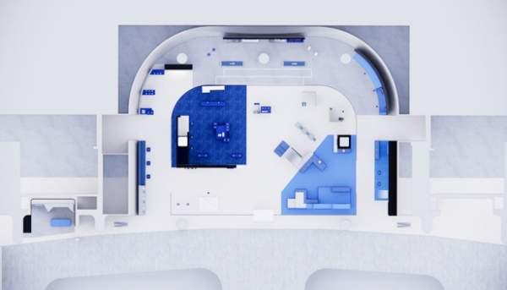 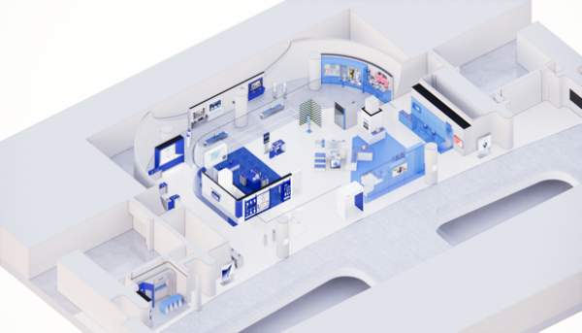 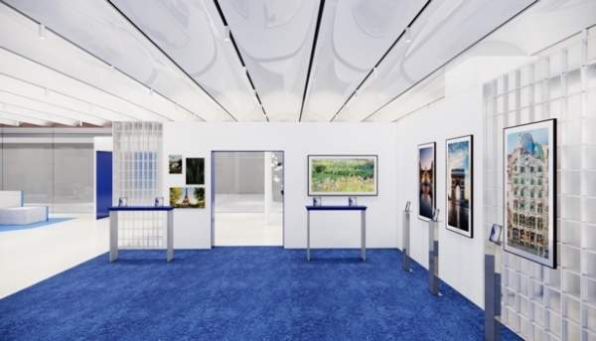
 |  |  |  | 고급기술자 | 1 | 22 | 150% | 17,679,565
 |  |  |  | 중급기술자 | 2 | 22 | 150% | 33,369,724
 |  |  |  | 초급기술자 | 1 | 22 | 150% | 13,136,849
 | 디자인 개발 소계 |  |  |  |  |  |  | 85,231,094
 | 디자인 개발 합계 |  |  |  |  |  |  | 85,000,000
 | 실시 설계 | ○실시 설계(11일) - 인허가 관련 대관 업무 - 현장 정밀 실측 및 컨디션 조사 - 실시설계도 제작 | 참여인력 | 고급기술자 | 1 | 11 | 120% | 7,071,826 | ○기간: 2025.06.27 ~ 2025.07.11 (11일) * 25년 엔지니어링 건설 기술자 노임 단가 기준 (직접인건비, 직접경비, 제경비, 기술료 포함) [공간디자인 및 실시설계] 직접경비: 직접인건비의 10% 제경비: 직접인건비의 20% 기술료: (직접인건비+제경비)의 40% | 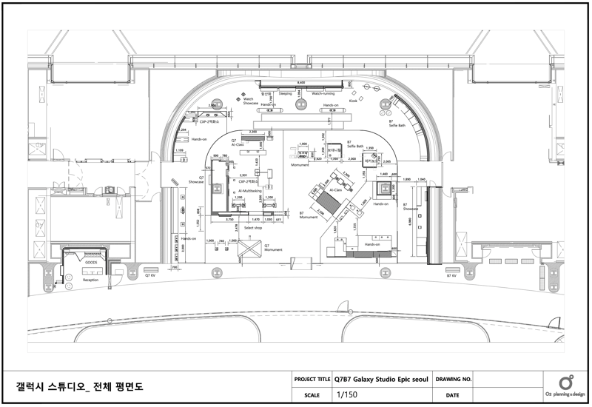 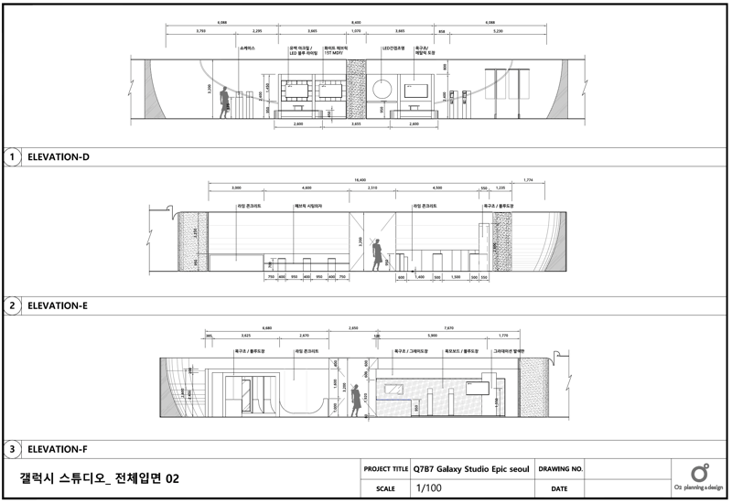
 |  |  |  | 중급기술자 | 2 | 11 | 120% | 13,347,890
 | 실시 설계 소계 |  |  |  |  |  |  | 20,419,716
 | 실시 설계 합계 |  |  |  |  |  |  | 20,000,000
더현대서울 소계 |  |  |  |  |  |  |  | 105,000,000
대행수수료 |  |  |  |  |  |  |  | 18,532,500
더현대서울 총계 |  |  |  |  |  |  |  | 123,532,500

1-2)공통_홍대점
증빙 상세 내역(공통_홍대점)

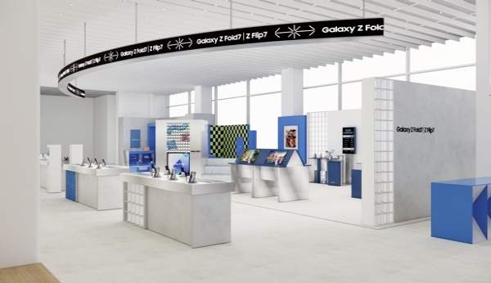
구분 | 항목 | 소항목 | 세부내역 |  | 인원 | 수량 | 투입률 | 금액 | 비고 | 사진 | 공시된 엔지니어링 업체 노임 단가 기준표
공간디자인 | 디자인 개발 | ○1차_프로젝트 총괄, 제안서 기획, 작성(3일) ○2차_각 베뉴별 기본설계, 2D 디자인, 3D 작업(7일) -투시도 작업 및 수정 보완 -사인 그래픽 2D 작업, 수정 보완 -기본 평입면도 ○3차_마감 스펙 제안(4일) | 참여인력 | 고급기술자 | 1 | 14 | 150% | 11,250,632 | ○기간: 2025.06.09 ~ 2025.06.26 (14일) * 25년 엔지니어링 건설 기술자 노임 단가 기준 (직접인건비, 직접경비, 제경비, 기술료 포함) [공간디자인 및 실시설계] 직접경비: 직접인건비의 10% 제경비: 직접인건비의 20% 기술료: (직접인건비+제경비)의 40% | 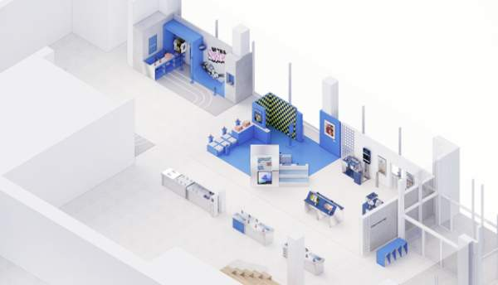 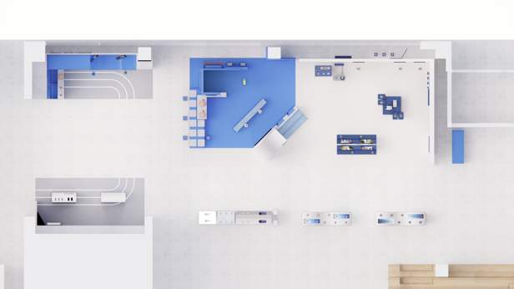
 |  |  |  | 중급기술자 | 2 | 14 | 150% | 21,235,279
 | 디자인 개발 소계 |  |  |  |  |  |  | 32,485,911
 | 디자인 개발 합계 |  |  |  |  |  |  | 32,000,000
 | 실시 설계 | ○실시 설계(9일) - 인허가 관련 대관 업무 - 현장 정밀 실측 및 컨디션 조사 - 실시설계도 제작 | 참여인력 | 고급기술자 | 2 | 9 | 120% | 11,572,079 | ○기간: 2025.06.27 ~ 2025.07.09 (9일) * 25년 엔지니어링 건설 기술자 노임 단가 기준 (직접인건비, 직접경비, 제경비, 기술료 포함) [공간디자인 및 실시설계] 직접경비: 직접인건비의 10% 제경비: 직접인건비의 20% 기술료: (직접인건비+제경비)의 40% | 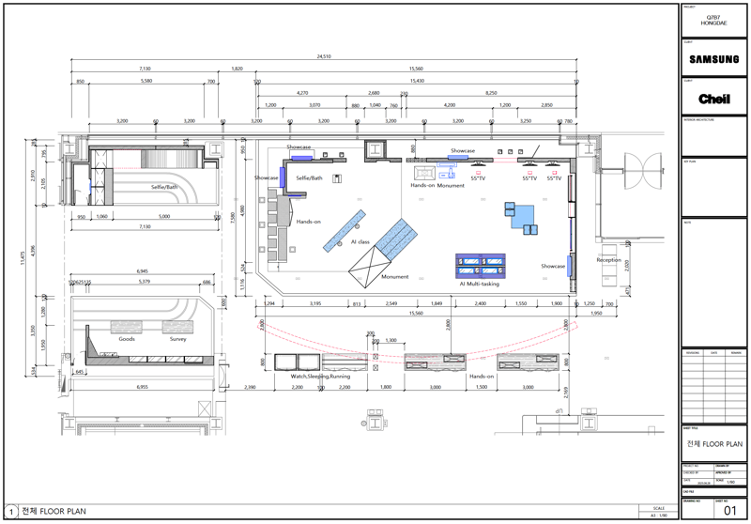 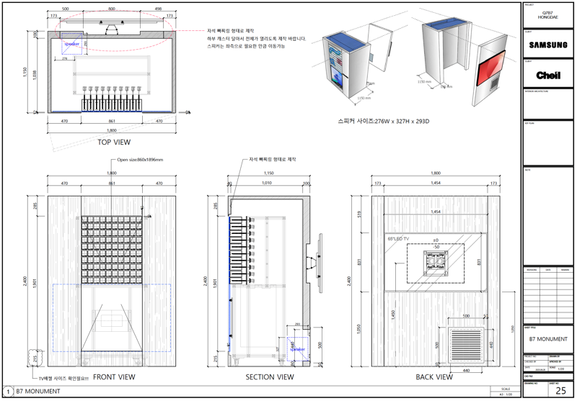
 |  |  |  | 중급기술자 | 1 | 9 | 120% | 5,460,500
 | 실시 설계 소계 |  |  |  |  |  |  | 17,032,579
 | 실시 설계 합계 |  |  |  |  |  |  | 17,000,000
홍대점 소계 |  |  |  |  |  |  |  | 49,000,000
대행수수료 |  |  |  |  |  |  |  | 8,648,500
홍대점 총계 |  |  |  |  |  |  |  | 57,648,500

1-3)공통_삼성강남
증빙 상세 내역(공통_삼성강남)

구분 | 항목 | 소항목 | 세부내역 |  | 인원 | 수량 | 투입률 | 금액 | 비고 | 사진 | 공시된 엔지니어링 업체 노임 단가 기준표
공간디자인 | 디자인 개발 | ○1차_프로젝트 총괄, 제안서 기획, 작성(5일) ○2차_각 베뉴별 기본설계, 2D 디자인, 3D 작업(10일) -투시도 작업 및 수정 보완 -사인 그래픽 2D 작업, 수정 보완 -기본 평입면도 ○3차_마감 스펙 제안(5일) | 참여인력 | 특급기술자 | 1 | 20 | 120% | 15,305,423 | ○기간: 2025.05.28 ~ 2025.06.26 (20일) * 25년 엔지니어링 건설 기술자 노임 단가 기준 (직접인건비, 직접경비, 제경비, 기술료 포함) [공간디자인 및 실시설계] 직접경비: 직접인건비의 10% 제경비: 직접인건비의 20% 기술료: (직접인건비+제경비)의 40% | 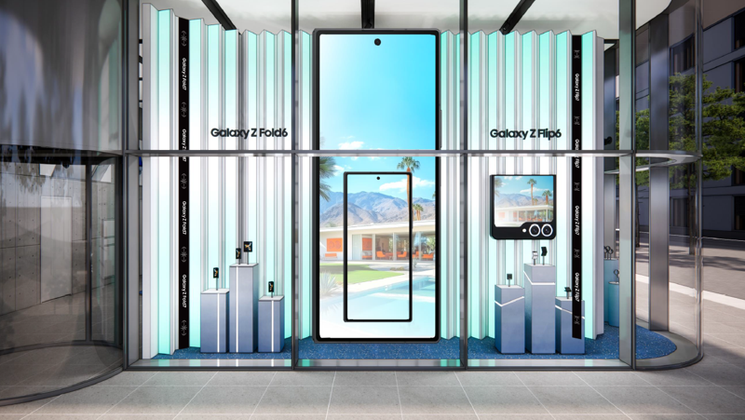 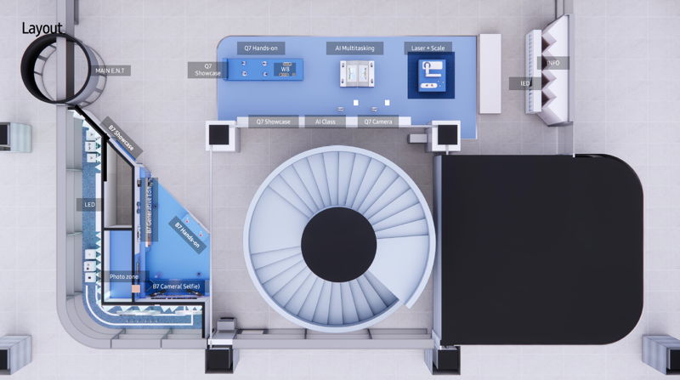 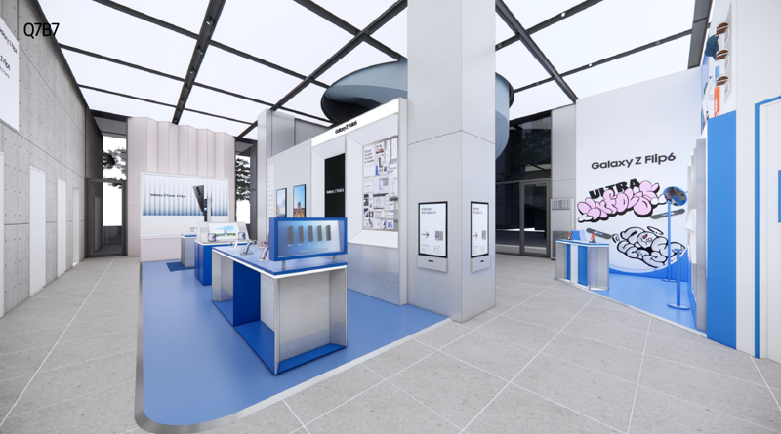
 |  |  |  | 고급기술자 | 1 | 20 | 150% | 16,072,332
 |  |  |  | 중급기술자 | 1 | 20 | 150% | 15,168,056
 | 디자인 개발 소계 |  |  |  |  |  |  | 46,545,811
 | 디자인 개발 합계 |  |  |  |  |  |  | 46,000,000
 | 실시 설계 | ○실시 설계(9일) - 인허가 관련 대관 업무 - 현장 정밀 실측 및 컨디션 조사 - 실시설계도 제작 | 참여인력 | 고급기술자 | 1 | 9 | 120% | 5,786,040 | ○기간: 2025.06.27 ~ 2025.07.09 (9일) * 25년 엔지니어링 건설 기술자 노임 단가 기준 (직접인건비, 직접경비, 제경비, 기술료 포함) [공간디자인 및 실시설계] 직접경비: 직접인건비의 10% 제경비: 직접인건비의 20% 기술료: (직접인건비+제경비)의 40% | 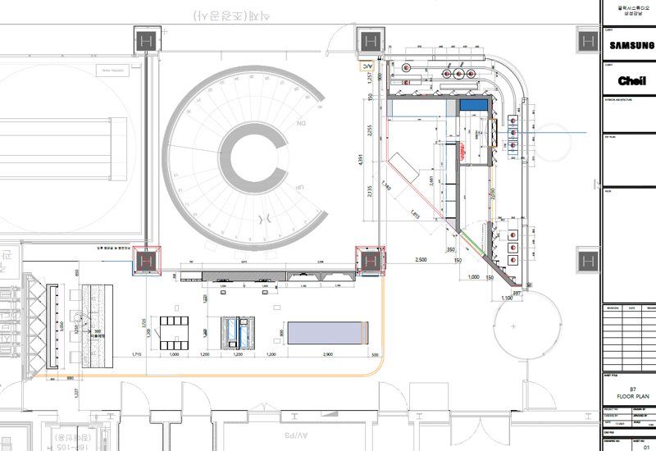 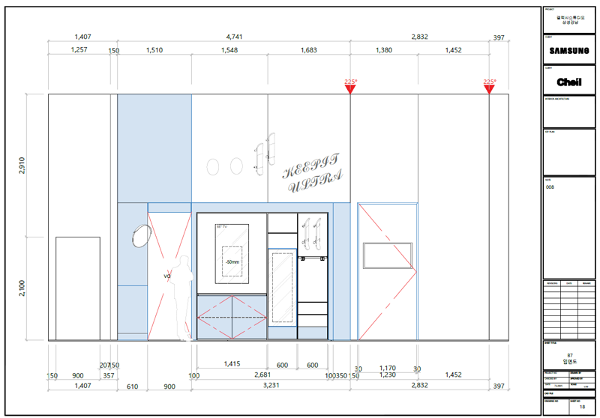
 |  |  |  | 중급기술자 | 2 | 9 | 120% | 10,921,001
 | 실시 설계 소계 |  |  |  |  |  |  | 16,707,040
 | 실시 설계 합계 |  |  |  |  |  |  | 16,000,000
삼성강남 소계 |  |  |  |  |  |  |  | 62,000,000
대행수수료 |  |  |  |  |  |  |  | 10,943,000
삼성강남 총계 |  |  |  |  |  |  |  | 72,943,000

1-4)공통_그래픽
증빙 상세 내역(공통_그래픽)

구분 | 항목 | 소항목 | 기술자 |  | 인원 | 수량 | 투입률 | 금액 | 비고 | 사진 | 공시된 엔지니어링 업체 노임 단가 기준표
공간디자인 | 그래픽 | ○그래픽 디자인 전반(21일) - 디자인 컨셉 기획안&레퍼런스 조사 - 그래픽 에셋 디자인(그래피티) - 굿즈 디자인 | 참여인력 | 고급기술자 | 1 | 21 | 60% | 6,750,379 | ○기간: 2025.06.02 ~ 2025.07.02 (21일) * 25년 엔지니어링 건설 기술자 노임 단가 기준 (직접인건비, 직접경비, 제경비, 기술료 포함) [공간디자인 및 실시설계] 직접경비: 직접인건비의 10% 제경비: 직접인건비의 20% 기술료: (직접인건비+제경비)의 40% | 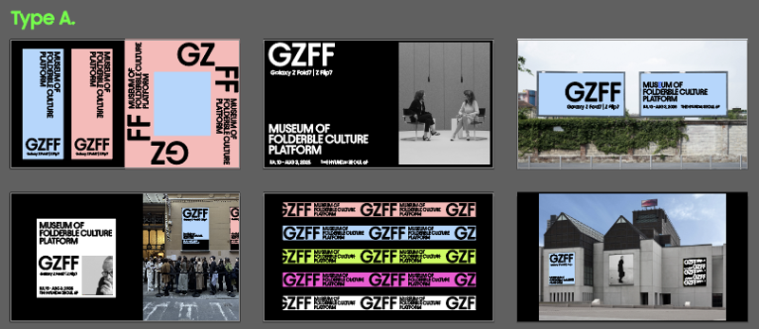 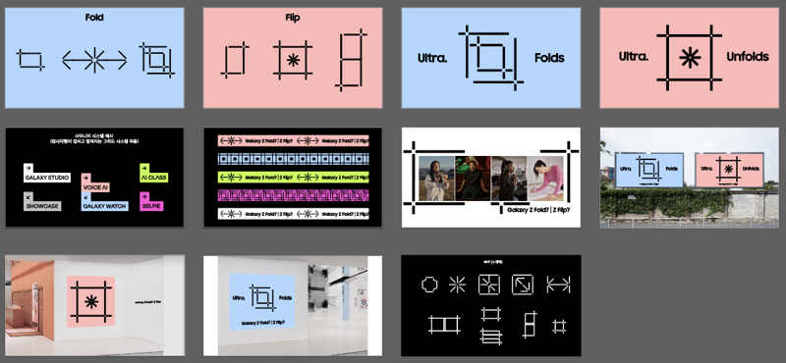 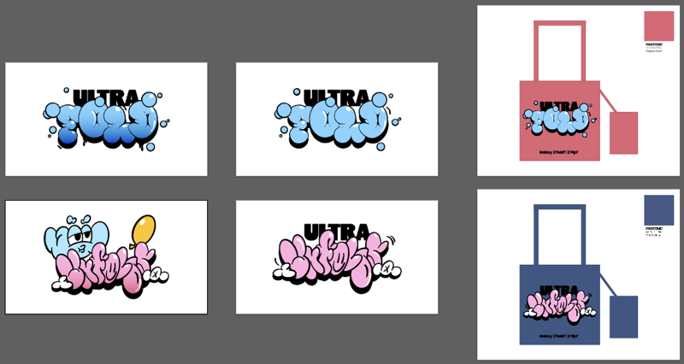
 |  |  |  | 중급기술자 | 1 | 21 | 80% | 8,494,112
 | 그래픽 소계 |  |  |  |  |  |  | 15,244,491
 | 그래픽 합계 |  |  |  |  |  |  | 15,000,000
그래픽 소계 |  |  |  |  |  |  |  | 15,000,000
대행수수료 |  |  |  |  |  |  |  | 2,647,500
그래픽 총계 |  |  |  |  |  |  |  | 17,647,500

